关系图
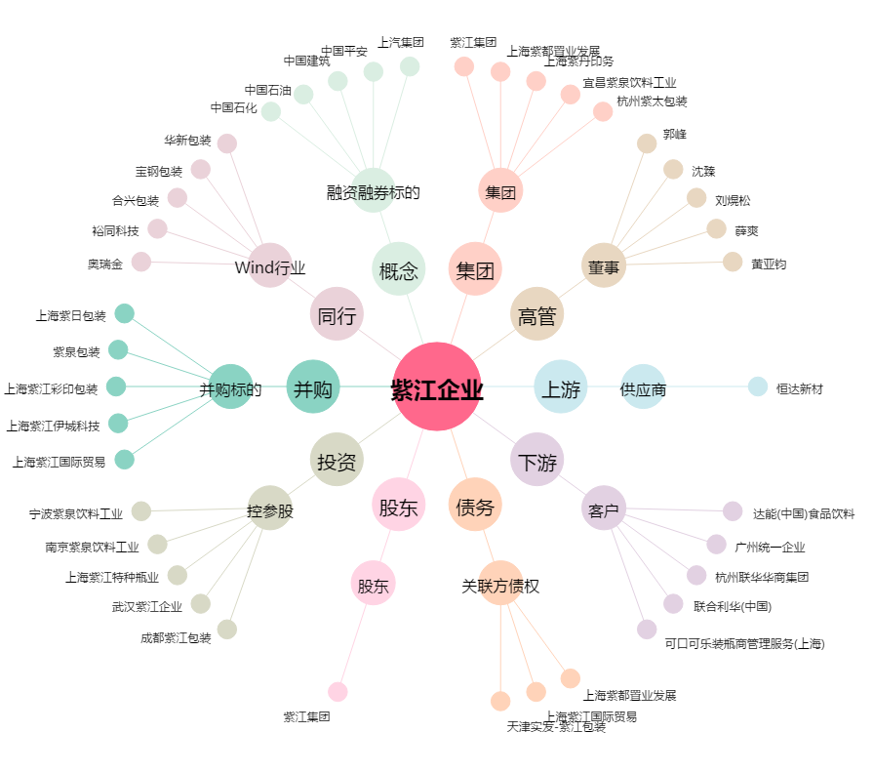
紫江企业[600210.SH] - 关系概览图

